Instruktion
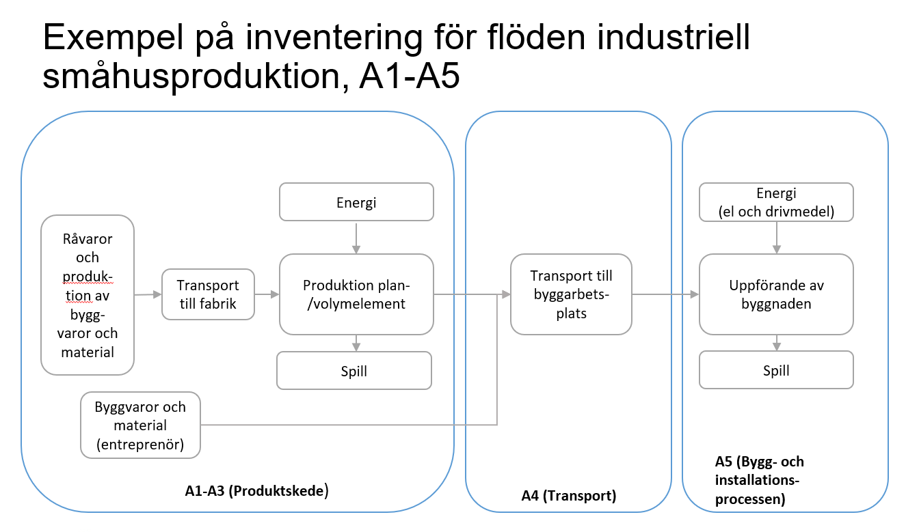
Mall för beräkningsunderlag klimatdeklaration
Utarbetad inom TMF-projektet KLivPå 2021 av Sara Borgström WSP. Granskad av Sofia Lindroth.
Version 1.0, Uppdaterad: 20211018

Instruktion
Denna mall är framtagen för att dels kunna utgöra underlag för beräkning av en klimatdeklaration och dels kunna undergöra underlag för den tillsyn Boverket kan bedriva av klimatdeklarationerna.
För att identifiera sina flöden bör en inventering av ingående flöden göras, se exempel längst ned på denna sida.
Instruktion för respektive del återfinns överst i flikarna.

Denna mall består av följande delar (en flik för respektive del)
- Övergripande indata om byggnaden
- Mall för resurssammanställning (A1-A5.1)
- Mall för transporter till fabrik (en del av A2)
- Mall för energianvänding och spill i fabrik (vid tillverkning av tex planelement, volymelement eller annan typ av prefabricering) (del Av A3)
- Mall för redovisning av energianvänding vid byggarbetsplatsen (notera att om det inte är känt kan separat verktyg användas för att ta fram denna klimatpåverkan) (A5 Energi)
- Sammanställning av verifikat specifika klimatdata (EPD eller motsvarande)
- Sammanställning av verifikat av byggprodukter och dess mängder
- Tabell med byggdelar enligt SBEF och KLivPå:s tolkning av vilka delar som ingår (information, fylls ej i)
- Mall för uppgifter till klimatdeklarationsregistret (ej publicerat än. Fliken uppdateras när så är fallet)

Fliken mall för transporter till fabrik samt mall energianvändning och spill i fabrik ska enbart användas om tillverkning sker i fabrik.

Mallen har inga ambitioner att vara heltäckande, utan bör användas tillsammmans med Boverkets handbok för klimatdeklaration.
www.boverket.se/sv/klimatdeklaration/
Vägledning för effektiva och kvalitetssäkrade klimatberäkningar för småhus och övrig trähusproduktion finns på TMF:s hemsida, www.tmf.se
www.tmf.se

Färgkodning
Fält att fylla i
Resultat
Allmänna rubriker och instruktioner
Ej aktiva fält, rör ej

Byggdelsindelning enligt SBEF
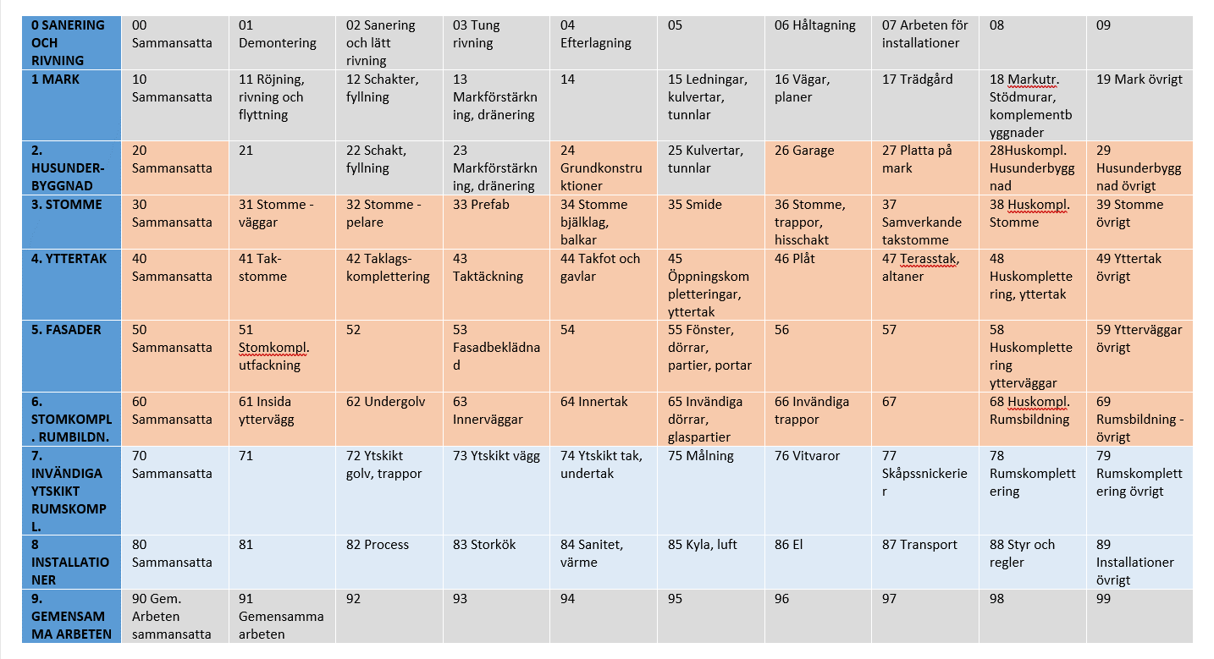
Byggdelsindelning enligt SBEF/BSAB83
För att identifiera var i en byggnad en byggvara finns används vanligtvis en byggdelsindelning.
De två dominerande systemen i Sverige är BSAB96 och SBEF/BSAB83. De dominerande LCA-mjukvarorna kan arbeta med båda dessa system.
Nedan visas klimatdeklarationens avgränsing enligt SBEF/BSAB83 i orange, enligt KlivPås tolkning.
Föreslagen utökning av lagen om klimatdeklarationen visas i blått. Just nu förelslagen till 2027.

